Instruktion
Denna version av mall-excelinläsning-verreg.xlsx publicerades 2019-07-15
Verifikationsregistrering via excelerator inläsning
Har du en kontering som innehåller många rader eller en transaktion som upprepas månadsvis är det ofta enklare att använda excel för registrering och bokföring. Nedan finns en steg-för-steginstruktion. Arbetsboken innehåller även en flik där verifikationsrader registreras och bokförs in till UBW. Därutöver finns två dolda flikar som inte ska ändras eftersom de innehåller kommandon för att bokföringen ska fungera.
Första gången
Du behöver en tilläggskomponent för Unit4 Excelerator installerad på din dator. Instruktion för detta finns här: https://internt.slu.se/stod-service/admin-stod/ekonomi/ekonomisystemen/ekonomisystemet-agresso/
Steg 1: Logga in
Du loggar in med ditt AD-konto.
Gå till menyn UNIT4 EXCELERATOR. Klicka på Logga in (Login), och sedan igen på Login i dialogrutan som kommer upp. Om inloggningsrutan anger att du ska fylla i inloggningsuppgifter klickar du på More och ändrar Agresso authentication till Windows authentication.
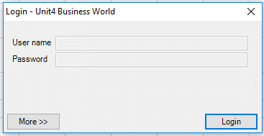
Steg 2: Registrera dina verifikationsrader
Gå till fliken Verifikation.
Fyll i perioden som du ska bokföra i.
Fyll i din användarkod.
Kontrollera att första blanka bokföringsraden har nummer 1 så att inga transaktionsrader ligger kvar från tidigare bokföring.
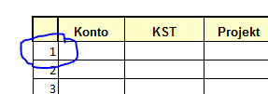
Fyll i bokföringsraderna genom att manuellt registrera eller klipp och klistra från annat underlag. Tänk på att kreditbelopp ska registreras med minustecken precis som vid manuell verifikationsregistrering.
När du skrivit in dina rader ska debet/kreditkontrollen visa noll på samtliga rader. Visar den rött och med ett belopp innebär det att verifikationen inte balanserar. Rad 1 kontrollerar om 9-konton balanserar Rad 2 kontrollerar om motpart 5* balanserar Rad 3 kontrollerar om hela verifikationen balanserar Korrigera raderna så att debet/kreditkontrollen visar noll
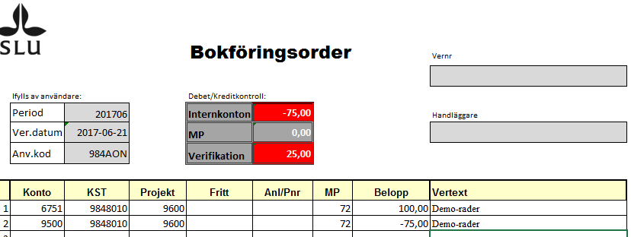
Kolla att ver har gått in
Möjliga fel
Vernr-serien är låst pga att perioden är parkerad
Perioden är stängd
Kodfel

Steg 3: Bokför
Gå till menyn UNIT4 EXCELERATOR. Klicka på Bokför (Post) -> Aktivt blad (Current Sheet)
Om allt gått bra får du en bekräftelse som bl a säger hur många rader som lästs in till UBW och vilket rapportnummer du fått.
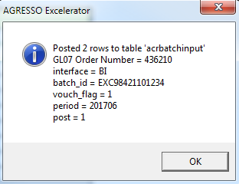
Steg 4: Kontrollera verifikationen i UBW
I Underhåll av beställda rapporter finns nu en rapportbeställning med ditt användarnamn och ordernumret från bilden ovan.

Dubbelklicka på raden för att få upp rapporten. Kontrollera att listan har rubriken AVRÄKNINGSLISTA BATCH-INPUT och att du fått ett verifikationsnummer

Steg 5: Spara verifikationen
Spara underlaget i UBW dokumentarkiv, se guiden Elektronisk dokumentation i huvudboken.
Se också ekonomihandbokens avsnitt 4.6.5 om underlag till verifikat.

Möjliga fel
Om du får meddelandet att du Laddat fel blad
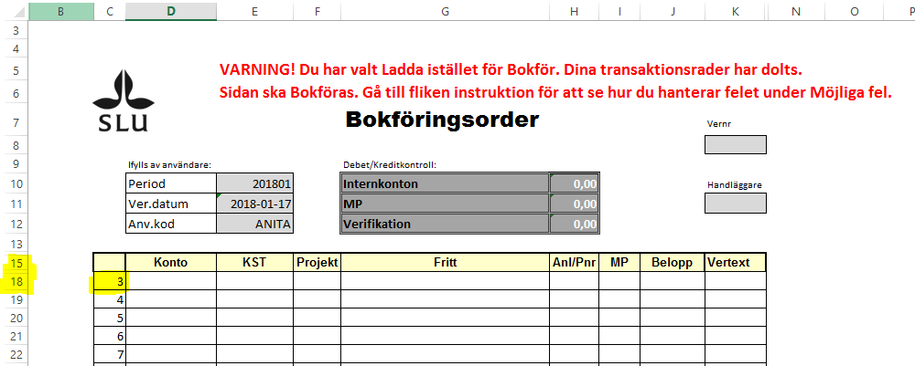
Meddelandet dyker upp om du tryckt på Ladda (Load) -> Aktivt blad/Alla blad (Current Sheet/All Sheets) i stället för Bokför. När du laddar fliken Verifikation kommer de rader du lagt in värden på att döljas, men de finns fortfarande kvar i filen. Du kan se att det saknas rader efter rad 15, och du ser att raderna i verifikationen inte börjar med 1. Om du bokför ett blad med dolda rader kommer de dolda raderna också att bokföras även fast de inte syns.
Åtgärd: Du kan plocka fram de dolda raderna genom att tömma bladet. Klicka på UNIT4 Excelerator och välj Töm (Unload)/ Aktivt blad (Current sheet) när du står i fliken Verifikation. Dina transaktionsrader kommer då fram så att du kan granska dem innan bokföring och spara rättvisande underlag.

Om du knappat fel eller använt ogiltiga koder skapas en fellista i UBW

Stjärnorna markerar vilket fält som är fel. I det här fallet är KST felknappat, det existerar inte som ett giltigt KST i UBWs register. Projektet markeras också som felaktigt, men detta är ett följdfel och beror på att UBW kollar att projektet tillhör det KST som anges i fältet innan.
Åtgärd: Gå tillbaka till excelarket, korrigera KST och bokför (steg 4 och 5) på nytt.

Om du valt en stängd eller parkerad period skapas en fellista i UBW

Åtgärd: Gå tillbaka till excelarket, korrigera period och bokför (steg 4 och 5) på nytt.

Om du valt ett konto som inte är tillgängligt för institutionsanvändare skapas en fellista i UBW

Åtgärd: Skicka filen till ekonomiavdelning för inläsning, se rutin i ekonomihandboken avsnitt 4.6.5.
https://internt.slu.se/stod-service/admin-stod/ekonomi/ekonomihandboken/

Version 1.4 uppdaterad 2019-07-15
Ändringshistorik
1.1: Korrigerat buggar och koder i dolda flikar
1.2 Ändrat format i kolumn för pnr pga pnr som började på 0 kunde inte anges
1.3: Uppgradering till M7. Uppdaterat instruktioner om inloggning samt bytt ut Agresso mot UBW.
1.4.Tal avrundas nu till 2 decimaler så att kontrollerna visar om det blir öresdiffar vid användning av formler.

Verifikation
dim_value
0


 |  |  |  |  | Bokföringsorder

 | Ifylls av användare: |  |  |  | Debet/Kreditkontroll: |  |  | Vernr
 | Period |  |  |  | Internkonton | 0.00
 | Ver.datum |  | 2019-07-19 |  | MP | 0.00 |  | Handläggare
 | Anv.kod |  |  |  | Verifikation | 0.00

 |  | Konto | KST | Projekt | Fritt | Anl/Pnr | MP | Belopp | Vertext
 | 1
 | 2
 | 3
 | 4
 | 5
 | 6
 | 7
 | 8
 | 9
 | 10
 | 11
 | 12
 | 13
 | 14
 | 15
 | 16
 | 17
 | 18
 | 19
 | 20
 | 21
 | 22
 | 23
 | 24
 | 25
 | 26
 | 27
 | 28
 | 29
 | 30
 | 31
 | 32
 | 33
 | 34
 | 35
 | 36
 | 37
 | 38
 | 39
 | 40
 | 41
 | 42
 | 43
 | 44
 | 45
 | 46
 | 47
 | 48
 | 49
 | 50
 | 51
 | 52
 | 53
 | 54
 | 55
 | 56
 | 57
 | 58
 | 59
 | 60
 | 61
 | 62
 | 63
 | 64
 | 65
 | 66
 | 67
 | 68
 | 69
 | 70
 | 71
 | 72
 | 73
 | 74
 | 75
 | 76
 | 77
 | 78
 | 79
 | 80
 | 81
 | 82
 | 83
 | 84
 | 85
 | 86
 | 87
 | 88
 | 89
 | 90
 | 91
 | 92
 | 93
 | 94
 | 95
 | 96
 | 97
 | 98
 | 99
 | 100
 | 101
 | 102
 | 103
 | 104
 | 105
 | 106
 | 107
 | 108
 | 109
 | 110
 | 111
 | 112
 | 113
 | 114
 | 115
 | 116
 | 117
 | 118
 | 119
 | 120
 | 121
 | 122
 | 123
 | 124
 | 125
 | 126
 | 127
 | 128
 | 129
 | 130
 | 131
 | 132
 | 133
 | 134
 | 135
 | 136
 | 137
 | 138
 | 139
 | 140
 | 141
 | 142
 | 143
 | 144
 | 145
 | 146
 | 147
 | 148
 | 149
 | 150
 | 151
 | 152
 | 153
 | 154
 | 155
 | 156
 | 157
 | 158
 | 159
 | 160
 | 161
 | 162
 | 163
 | 164
 | 165
 | 166
 | 167
 | 168
 | 169
 | 170
 | 171
 | 172
 | 173
 | 174
 | 175
 | 176
 | 177
 | 178
 | 179
 | 180
 | 181
 | 182
 | 183
 | 184
 | 185
 | 186
 | 187
 | 188
 | 189
 | 190
 | 191
 | 192
 | 193
 | 194
 | 195
 | 196
 | 197
 | 198
 | 199
 | 200
 | 201
 | 202
 | 203
 | 204
 | 205
 | 206
 | 207
 | 208
 | 209
 | 210
 | 211
 | 212
 | 213
 | 214
 | 215
 | 216
 | 217
 | 218
 | 219
 | 220
 | 221
 | 222
 | 223
 | 224
 | 225
 | 226
 | 227
 | 228
 | 229
 | 230
 | 231
 | 232
 | 233
 | 234
 | 235
 | 236
 | 237
 | 238
 | 239
 | 240
 | 241
 | 242
 | 243
 | 244
 | 245
 | 246
 | 247
 | 248
 | 249
 | 250
 | 251
 | 252
 | 253
 | 254
 | 255
 | 256
 | 257
 | 258
 | 259
 | 260
 | 261
 | 262
 | 263
 | 264
 | 265
 | 266
 | 267
 | 268
 | 269
 | 270
 | 271
 | 272
 | 273
 | 274
 | 275
 | 276
 | 277
 | 278
 | 279
 | 280
 | 281
 | 282
 | 283
 | 284
 | 285
 | 286
 | 287
 | 288
 | 289
 | 290
 | 291
 | 292
 | 293
 | 294
 | 295
 | 296
 | 297
 | 298
 | 299
 | 300
 | 301
 | 302
 | 303
 | 304
 | 305
 | 306
 | 307
 | 308
 | 309
 | 310
 | 311
 | 312
 | 313
 | 314
 | 315
 | 316
 | 317
 | 318
 | 319
 | 320
 | 321
 | 322
 | 323
 | 324
 | 325
 | 326
 | 327
 | 328
 | 329
 | 330
 | 331
 | 332
 | 333
 | 334
 | 335
 | 336
 | 337
 | 338
 | 339
 | 340
 | 341
 | 342
 | 343
 | 344
 | 345
 | 346
 | 347
 | 348
 | 349
 | 350
 | 351
 | 352
 | 353
 | 354
 | 355
 | 356
 | 357
 | 358
 | 359
 | 360
 | 361
 | 362
 | 363
 | 364
 | 365
 | 366
 | 367
 | 368
 | 369
 | 370
 | 371
 | 372
 | 373
 | 374
 | 375
 | 376
 | 377
 | 378
 | 379
 | 380
 | 381
 | 382
 | 383
 | 384
 | 385
 | 386
 | 387
 | 388
 | 389
 | 390
 | 391
 | 392
 | 393
 | 394
 | 395
 | 396
 | 397
 | 398
 | 399
 | 400
 | 401
 | 402
 | 403
 | 404
 | 405
 | 406
 | 407
 | 408
 | 409
 | 410
 | 411
 | 412
 | 413
 | 414
 | 415
 | 416
 | 417
 | 418
 | 419
 | 420
 | 421
 | 422
 | 423
 | 424
 | 425
 | 426
 | 427
 | 428
 | 429
 | 430
 | 431
 | 432
 | 433
 | 434
 | 435
 | 436
 | 437
 | 438
 | 439
 | 440
 | 441
 | 442
 | 443
 | 444
 | 445
 | 446
 | 447
 | 448
 | 449
 | 450
 | 451
 | 452
 | 453
 | 454
 | 455
 | 456
 | 457
 | 458
 | 459
 | 460
 | 461
 | 462
 | 463
 | 464
 | 465
 | 466
 | 467
 | 468
 | 469
 | 470
 | 471
 | 472
 | 473
 | 474
 | 475
 | 476
 | 477
 | 478
 | 479
 | 480
 | 481
 | 482
 | 483
 | 484
 | 485
 | 486
 | 487
 | 488
 | 489
 | 490
 | 491
 | 492
 | 493
 | 494
 | 495
 | 496
 | 497
 | 498
 | 499
 | 500
 | 501
 | 502
 | 503
 | 504
 | 505
 | 506
 | 507
 | 508
 | 509
 | 510
 | 511
 | 512
 | 513
 | 514
 | 515
 | 516
 | 517
 | 518
 | 519
 | 520
 | 521
 | 522
 | 523
 | 524
 | 525
 | 526
 | 527
 | 528
 | 529
 | 530
 | 531
 | 532
 | 533
 | 534
 | 535
 | 536
 | 537
 | 538
 | 539
 | 540
 | 541
 | 542
 | 543
 | 544
 | 545
 | 546
 | 547
 | 548
 | 549
 | 550
 | 551
 | 552
 | 553
 | 554
 | 555
 | 556
 | 557
 | 558
 | 559
 | 560
 | 561
 | 562
 | 563
 | 564
 | 565
 | 566
 | 567
 | 568
 | 569
 | 570
 | 571
 | 572
 | 573
 | 574
 | 575
 | 576
 | 577
 | 578
 | 579
 | 580
 | 581
 | 582
 | 583
 | 584
 | 585
 | 586
 | 587
 | 588
 | 589
 | 590
 | 591
 | 592
 | 593
 | 594
 | 595
 | 596
 | 597
 | 598
 | 599
 | 600
 | 601
 | 602
 | 603
 | 604
 | 605
 | 606
 | 607
 | 608
 | 609
 | 610
 | 611
 | 612
 | 613
 | 614
 | 615
 | 616
 | 617
 | 618
 | 619
 | 620
 | 621
 | 622
 | 623
 | 624
 | 625
 | 626
 | 627
 | 628
 | 629
 | 630
 | 631
 | 632
 | 633
 | 634
 | 635
 | 636
 | 637
 | 638
 | 639
 | 640
 | 641
 | 642
 | 643
 | 644
 | 645
 | 646
 | 647
 | 648
 | 649
 | 650
 | 651
 | 652
 | 653
 | 654
 | 655
 | 656
 | 657
 | 658
 | 659
 | 660
 | 661
 | 662
 | 663
 | 664
 | 665
 | 666
 | 667
 | 668
 | 669
 | 670
 | 671
 | 672
 | 673
 | 674
 | 675
 | 676
 | 677
 | 678
 | 679
 | 680
 | 681
 | 682
 | 683
 | 684
 | 685
 | 686
 | 687
 | 688
 | 689
 | 690
 | 691
 | 692
 | 693
 | 694
 | 695
 | 696
 | 697
 | 698
 | 699
 | 700
 | 701
 | 702
 | 703
 | 704
 | 705
 | 706
 | 707
 | 708
 | 709
 | 710
 | 711
 | 712
 | 713
 | 714
 | 715
 | 716
 | 717
 | 718
 | 719
 | 720
 | 721
 | 722
 | 723
 | 724
 | 725
 | 726
 | 727
 | 728
 | 729
 | 730
 | 731
 | 732
 | 733
 | 734
 | 735
 | 736
 | 737
 | 738
 | 739
 | 740
 | 741
 | 742
 | 743
 | 744
 | 745
 | 746
 | 747
 | 748
 | 749
 | 750
 | 751
 | 752
 | 753
 | 754
 | 755
 | 756
 | 757
 | 758
 | 759
 | 760
 | 761
 | 762
 | 763
 | 764
 | 765
 | 766
 | 767
 | 768
 | 769
 | 770
 | 771
 | 772
 | 773
 | 774
 | 775
 | 776
 | 777
 | 778
 | 779
 | 780
 | 781
 | 782
 | 783
 | 784
 | 785
 | 786
 | 787
 | 788
 | 789
 | 790
 | 791
 | 792
 | 793
 | 794
 | 795
 | 796
 | 797
 | 798
 | 799
 | 800
 | 801
 | 802
 | 803
 | 804
 | 805
 | 806
 | 807
 | 808
 | 809
 | 810
 | 811
 | 812
 | 813
 | 814
 | 815
 | 816
 | 817
 | 818
 | 819
 | 820
 | 821
 | 822
 | 823
 | 824
 | 825
 | 826
 | 827
 | 828
 | 829
 | 830
 | 831
 | 832
 | 833
 | 834
 | 835
 | 836
 | 837
 | 838
 | 839
 | 840
 | 841
 | 842
 | 843
 | 844
 | 845
 | 846
 | 847
 | 848
 | 849
 | 850
 | 851
 | 852
 | 853
 | 854
 | 855
 | 856
 | 857
 | 858
 | 859
 | 860
 | 861
 | 862
 | 863
 | 864
 | 865
 | 866
 | 867
 | 868
 | 869
 | 870
 | 871
 | 872
 | 873
 | 874
 | 875
 | 876
 | 877
 | 878
 | 879
 | 880
 | 881
 | 882
 | 883
 | 884
 | 885
 | 886
 | 887
 | 888
 | 889
 | 890
 | 891
 | 892
 | 893
 | 894
 | 895
 | 896
 | 897
 | 898
 | 899
 | 900
 | 901
 | 902
 | 903
 | 904
 | 905
 | 906
 | 907
 | 908
 | 909
 | 910
 | 911
 | 912
 | 913
 | 914
 | 915
 | 916
 | 917
 | 918
 | 919
 | 920
 | 921
 | 922
 | 923
 | 924
 | 925
 | 926
 | 927
 | 928
 | 929
 | 930
 | 931
 | 932
 | 933
 | 934
 | 935
 | 936
 | 937
 | 938
 | 939
 | 940
 | 941
 | 942
 | 943
 | 944
 | 945
 | 946
 | 947
 | 948
 | 949
 | 950
 | 951
 | 952
 | 953
 | 954
 | 955
 | 956
 | 957
 | 958
 | 959
 | 960
 | 961
 | 962
 | 963
 | 964
 | 965
 | 966
 | 967
 | 968
 | 969
 | 970
 | 971
 | 972
 | 973
 | 974
 | 975
 | 976
 | 977
 | 978
 | 979
 | 980
 | 981
 | 982
 | 983
 | 984
 | 985
 | 986
 | 987
 | 988
 | 989
 | 990
 | 991
 | 992
 | 993
 | 994
 | 995
 | 996
 | 997
 | 998
 | 999
 | 1000

